Vragenlijst Integratieplatform
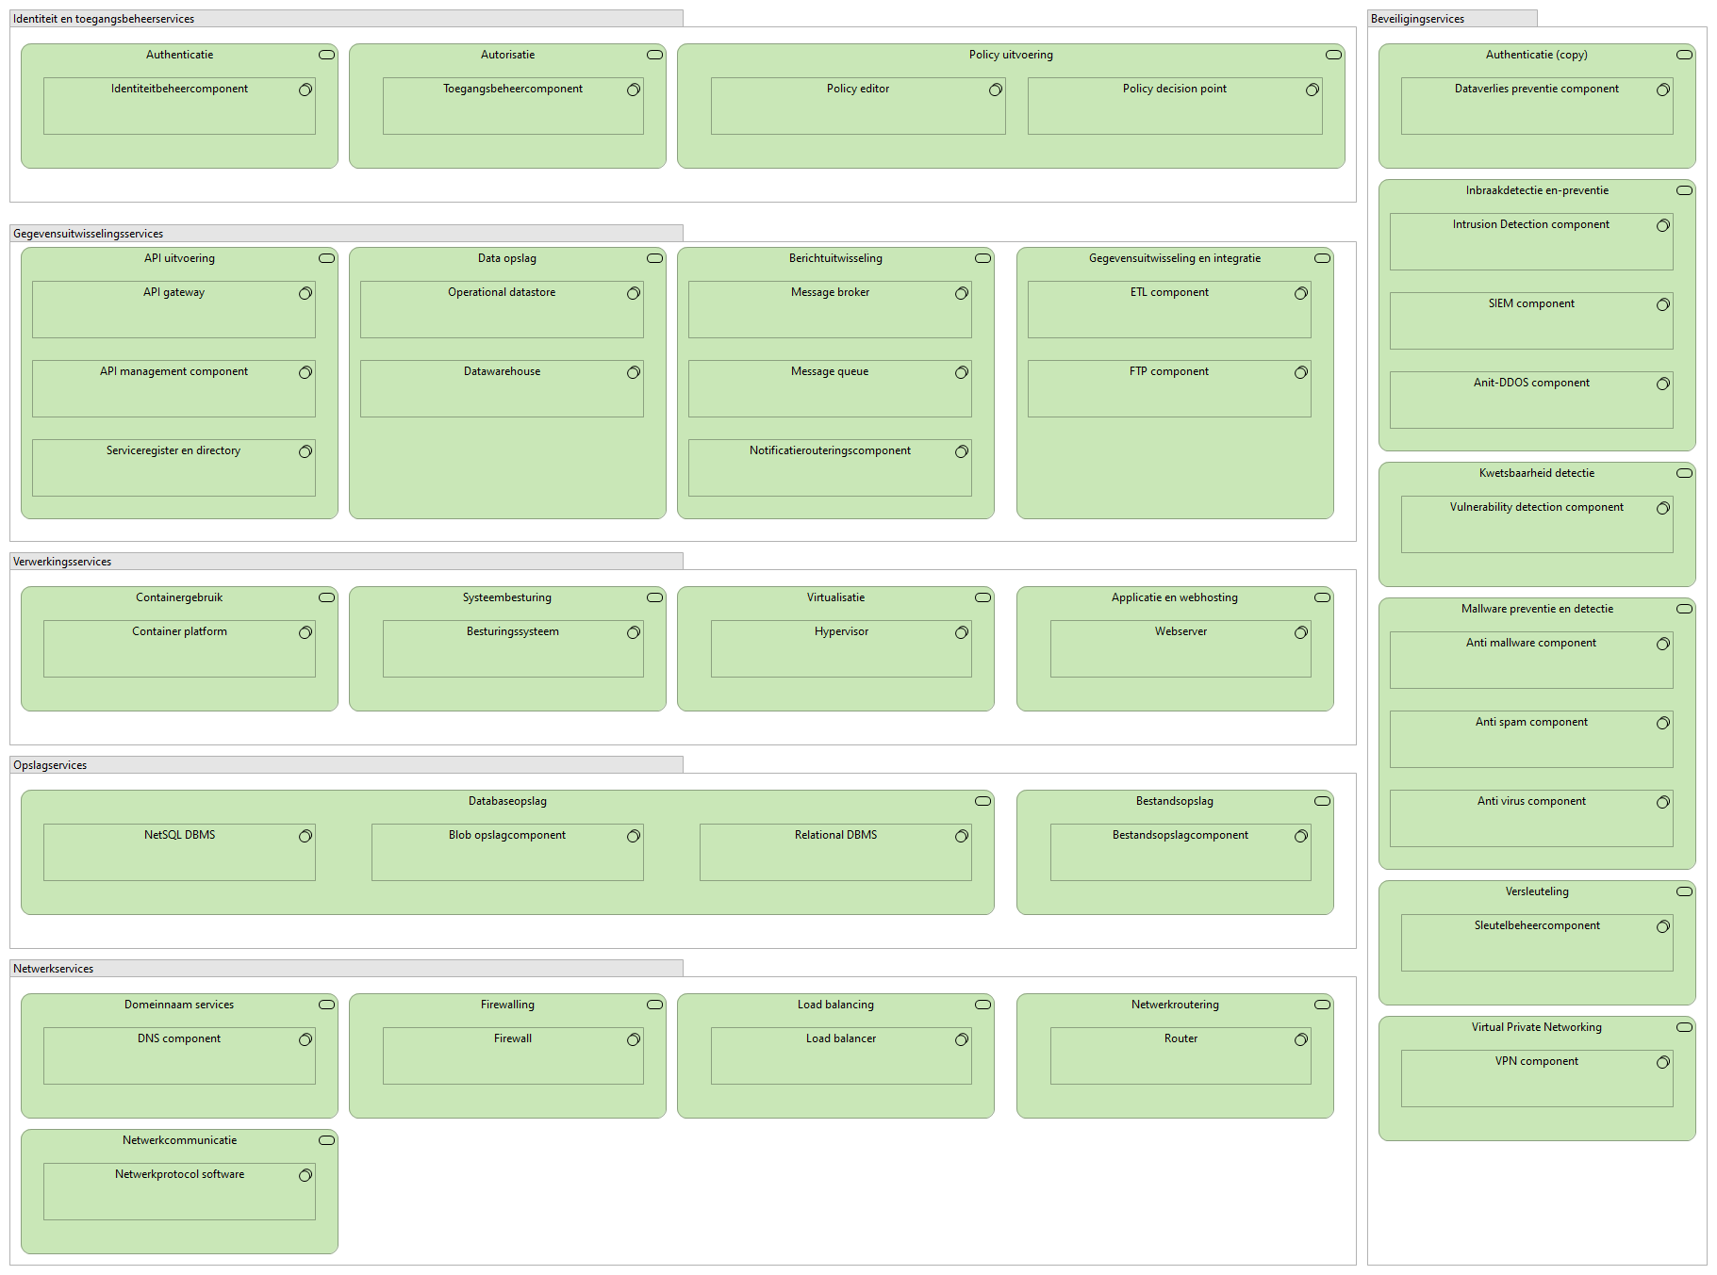
 | Vragenlijst Marktverkenning Integratie platform | Input Leverancier

 | I. Algemene vereisten | Antwoord / Opmerking:
1 | Is uw Oplossing in productie en gebruik bij vergelijkbare overheidsorganisaties als RCN ? Kunt u hiervan minimaal 2 referenties aanleveren?
3 | Is uw Oplossing kosteloos te draaien op meerdere instances zoals ontwikkel, test, acceptatie en productie omgevingen?
4 | Kunt omschrijven hoe de oplossing operationeel wordt ingezet?
5 | Welke ondersteuning kunt u bieden rondom implementatie en doorontwikkeling en koppelingen?
6 | Is er een Community van gebruikers die de Roadmap gezamenlijk opstellen met u als partner en kunt u inzicht geven hoe dit proces gaat?
7 | In hoeverre biedt u ondersteuning op locatie en buiten de Nederlandse werktijden aangezien Bonaire een tijdverschil heeft van 5/6 uur met Nederland. Kunt u het kostenmodel voor support buiten NL aangeven?
8 | In hoeverre bent u bereid om maatschappelijk bij te dragen aan de BES eilanden?
9 | Wat zijn de kostenmodellen voor SaaS, PaaS en on premise?
10 | Wij willen graag een POC doen waarin de Oplossing ingezet wordt voor de gegevensuitwisseling met PIVA van RVIG. Bent u bereid om deze kleinschalige POC uit te voeren met onze gegevens en welke randvoorwaarden stelt u daarbij?
 | II Enterprise Architectuur | Antwoord / Opmerking
11 | In hoeverre voldoet uw Oplossing aan de 5 lagen architectuur van Common Ground
12 | Is uw Oplossing open source? Staat de code op github of andere soortgelijke platformen?
13 | Welke licentie geldt voor uw Oplossing in open source?
14 | Kan uw Oplossing meerdere integratiepatronen ondersteunen zoals translatie, event driven, AsyncAPI, SOAP, REST e.d.. referenties bij aangeven.
15 | Kunt u aangeven welke u ondersteunt met uw Oplossing en kunt u daar praktijkvoorbeelden van geven?
16 | Uit welke modules/componenten bestaat uw Oplossing op basis van de componenten in de GEMMA software catalogus in onderstaand schema?
17 | In hoeverre is uw Oplossing "loosely coupled" en leveranciersonafhankelijk in te zetten? De verschillende onderdelen zijn gescheiden in frontend, procesapplicatie en database kunnen onafhankelijk van elkaar worden ingezet en ontwikkeld. Er wordt via een aparte integratielaag van API's gecommuniceerd.
18 | In hoeverre is uw Oplossing platform onafhankelijk (platform agnostisch) in te zetten op bijv. een Kubernetes/HAVEN platform?
19 | Kan uw Oplossing draaien op meerdere besturingssystemen en welke zijn dat dan?
20 | Welke databases ondersteunt uw Oplossing en heeft u daarvan een best practise die u kan meesturen?
21 | Wat zijn de randvoorwaarden die uw Oplossing stelt aan de on premise omgeving bij RCN en heeft u hiervan een best practise en performance indicatoren waaraan we moeten voldoen?
22 | Wat zijn de performance eisen waaraan de on premise infrastructuur aan moet voldoen om uw Oplossing goed te laten functioneren?
23 | In hoeverre kan de Oplossing multi tenant ingericht worden omdat we te maken hebben met verschillende (rijks)organisaties waarmee we gegevens willen uitwisselen.
24 | In hoeverre is uw Oplossing cloudagnostich? Hierdoor wordt vendor lock-in voorkomen doordat de Oplossing op meerdere cloudplatformen kan draaien (AWS, Azure,GCP)
25 | In hoeverre ondersteunt uw Oplossing Infrastructure as Code?.
26 | Is de data gescheiden van de beslisregels/processen/portalen in uw Oplossing?
27 | In hoeverre voldoen de API's die u ontwikkeld heeft aan de https://logius-standaarden.github.io/API-Design-Rules/ en in hoeverre aan de Open API specification 3.1.1. (in ontwikkeling)
28 | Aan welke standaarden van het Forum standaardisatie voldoet uw Oplossing?
29 | Aan welke Rijksstandaarden voldoet uw Oplossing?
30 | Kunt u aangeven waar de dataopslaglocaties (leverancier, hosting, derde partijen) zijn van uw Oplossing als de Oplossing niet on premise geinstalleerd wordt? Anders gaan we uit van data on premise.
31 | Ondersteunt de Oplossing logging, tracing, dashboards (bijv. Prometheus, Grafana)?
32 | Kunt u aangeven welke standaarden u Oplossing ondersteunt bijv. AsyncAPI, SOAP, REST e.d.en kunt u praktijkvoorbeelden/referenties hiervoor aanleveren?
 | III. Gebruik en functionaliteit | Antwoord / Opmerking
33 | Welke integraties ondersteunt uw Oplossing? En heeft u hier referentie implementaties die u kan geven?
34 | Heeft u ervaring met de koppeling met DigiD en andere bouwstenen van de Generieke Digitale Infrastructuur?
35 | Heeft u een referentie implementatie van de koppeling met Piva voor de uitwisseling van de inwonergegevens van de BES eilanden met RVIG?
36 | Wat zijn de monitoring mogelijkheden op de integraties?
37 | Hoe heeft u ingeregeld in uw Oplossing als de gegevensuitwisseling niet via de "happy flow" verloopt dat de continuiteit in de gegevensuitwisseling gewaarborgd is.
38 | Wat is de ervaring met adoptie en training van eindgebruikers van de Oplossing
39 | Hoe zijn de ITIL processen en dan met name incident, problem en changemanagement in uw organisatie geborgd op basis van audit trail en 4 ogen principe?
40 | In hoeverre is versiebeheer en rollback van API’s mogelijk?
 | In hoeverre kan uw Oplossing monitoring bieden (uptime, latency, error rates, logs) en real-time alerts voor performance en security events?
41 | In hoeverre worden automatische CI/CD pipelines voor deployment ondersteund en is uw organisatie ingericht op basis van DevOps?
42 | In hoeverre ondersteunt uw Oplossing self-service configuratie zonder volledige afhankelijkheid van de leverancier.
 | IV. Beveiliging en compliance (informatiebeveiliging en privacy) | Antwoord / Opmerking:
43 | Kan de oplossing RBAC en PBAC ondersteunen en hoe verhoudt dit zich tot elkaar in de Oplossing?
44 | In hoeverre ondersteunt uw Oplossing de BIO, AVG en (waar van toepassing) NEN 7510?
45 | In hoeverre ben u aantoonbaar compliant met ISO 27001 (2017/2022) en zijn er externe compliancy audits beschikbaar hiervan en heeft u een werkend ISMS?
46 | In hoeverre heeft u een actueel en geaccordeerd informatiebeveiligingsbeleid?
47 | Hoe is uw informatiebeveiligingsorganisatie ingericht zijn en kunt u dit kort beschrijven (CISO, SOC, rapportagelijnen, processen)?
48 | In hoeverre wordt samengewerkt met contractuele partners en liggen hier contractuele verplichtingen vast rondom Informatiebeveiliging?
49 | Maakt u gebruik van subverwerkers en zo ja worden deze periodiek geaudit/geverifieërd? Kunt u de verwerkersovereenkomsten overleggen indien u gebruik maakt van subwerkers.
50 | Heeft u een Business Continuity Plan (BCP) en welke disaster recovery-tests worden uitgevoerd en met welke regelmaat?
51 | Welke security baselines (bijv. CIS, NIST, OWASP) worden toegepast?
52 | In hoeverre voldoet uw Oplossing aan Privacy by design/default en heeft u recent DPIA’s die dit kunnen onderbouwen volgens het DPIA format van de Rijksdienst?
53 | In hoeverre maakt uw Oplossing gebruik van Least Privilege en Just-In-Time toegang voor beheeraccounts?
54 | In hoeverre kan uw Oplossing integreren met IAM standaarden zoals eHerkenning, OAuth2
56 | Welke compliancy rapportages kan uw Oplossing bieden en kunt u daar ook voorbeelden van meesturen?
57 | In hoeverre ondersteunt uw Oplossing 2FA/MFA en federated identity (SSO, AD, Azure AD, Okta) ?
58 | Hoe worden API's beveiligd tegen ongeoorloofd gebruik? (mutual TLS, rate limiting, throttling, DDoS, injection-aanvallen)
59 | Ondersteunt uw Oplossing minimaal TLS 2.1 en wat is uw proces voor adoptie van nieuwe standaarden?
60 | Welke integratie mogelijkheden zijn er met SIEM/SOC-systemen (Splunk, Sentinel, Elastic).
61 | In hoeverre is er een onafhankelijke WAF onderdeel van uw Oplossing die ook koppelbaar is met andere WAF's of componenten van een andere leverancier?

